持续经营能力对审计报告影响决策图
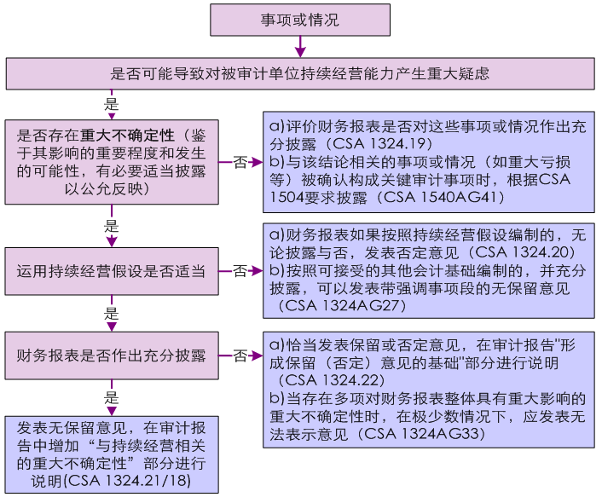
持续经营能力对审计报告影响决策图

